Sheet1
表題 | 機械トラブル

【発生日】 | 2025.9.24 | 【作成日】 | 2025.09.25
【発生機器】 | A機械 | 【報告者】 | 松本
【発生状況】 | A機械に破損を発見
【生産遅延】 | 3時間

2025-08-25
14:17:00 | A機械で前処理実施

14:58:00 | 異常アラームが発生

 | 現場確認実施

 | 外部で破損がされていることを発見
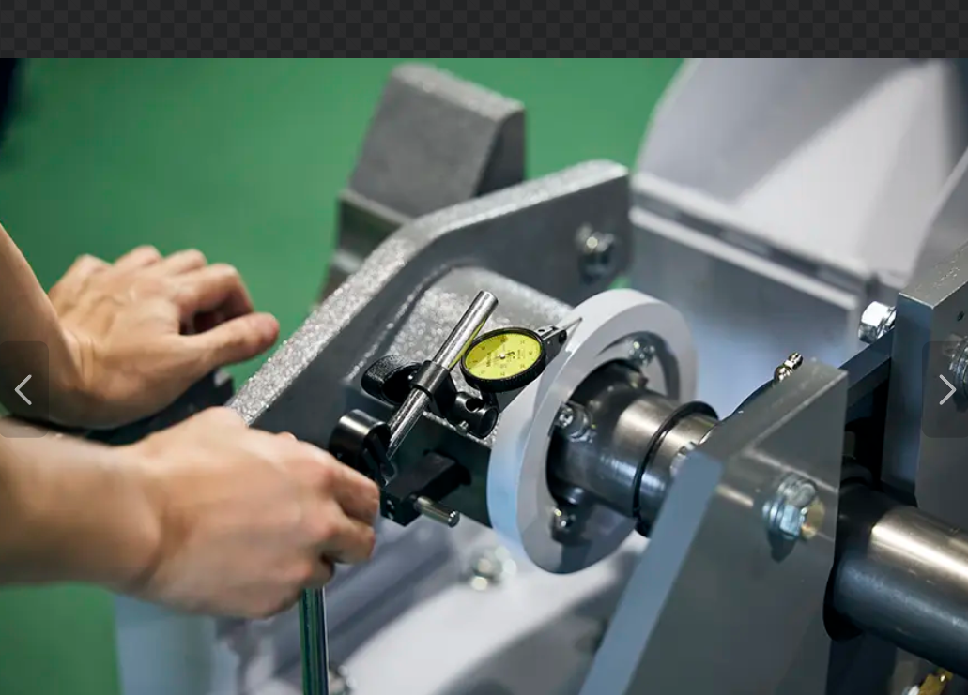
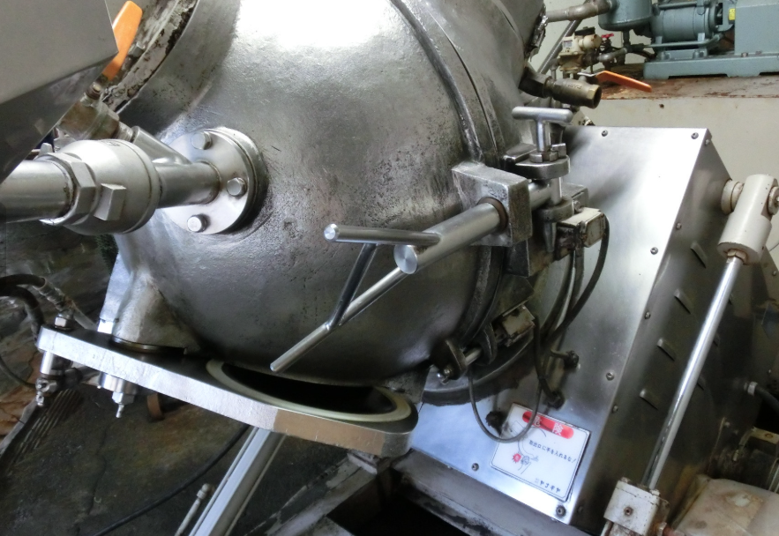

 | 製造の責任者を呼ぶ

15:22:00 | Aラインを停止

 | 検査実施、異常なし


21:35:00 | Aライン起動

2025-08-26

9:00:00 | 再度検査、異常なし

原因 | 経年劣化

対策 | 予備品を購入し持つようにします。

